Заказ
Заказ обуви
19 сентября 2026. 25 моделей
Всего пар |  | 474

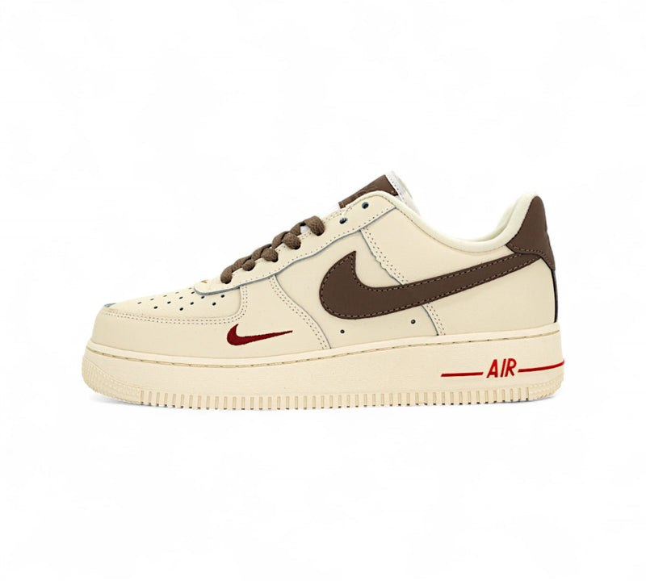
1. Арт. 202090 - Nike Air Force 1 Low Premium White Brown In
Фото | Размер | Пар
 | 37 | 3
 | 38 | 3
 | 39 | 3
 | 40 | 3
 | 41 | 3
 | 42 | 4
 | 43 | 4
 | 44 | 4
 | 45 | 3
Всего по модели, пар |  | 30

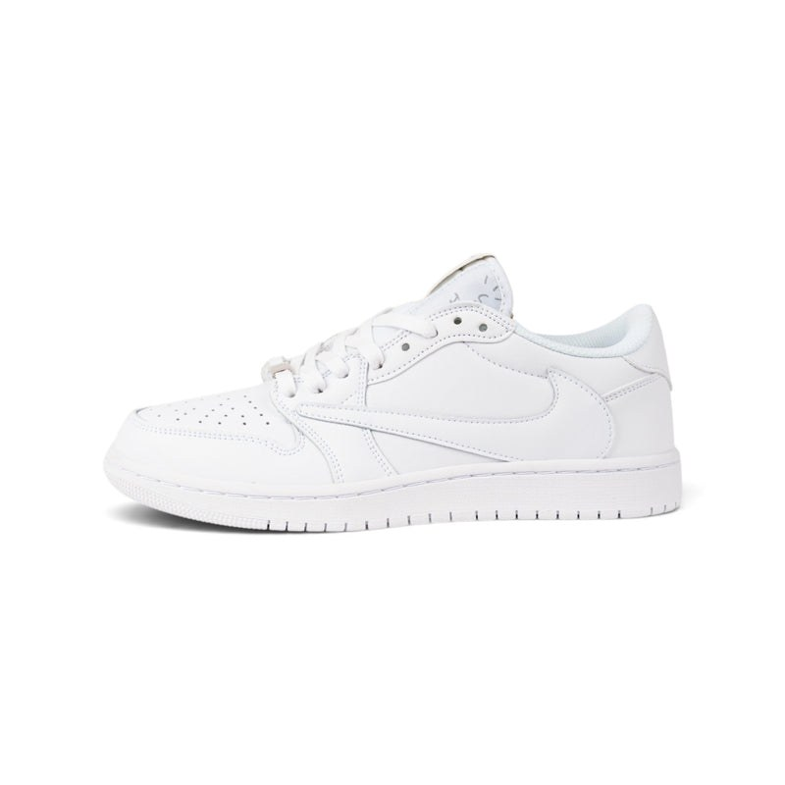
2. Арт. 202099 - Travis Scott’s White Party F&F Air Jordan 1 Lows In
Фото | Размер | Пар
 | 37 | 3
 | 38 | 3
 | 39 | 3
 | 41 | 3
 | 42 | 3
 | 43 | 5
 | 44 | 4
 | 45 | 3
 | 46 | 3
Всего по модели, пар |  | 30

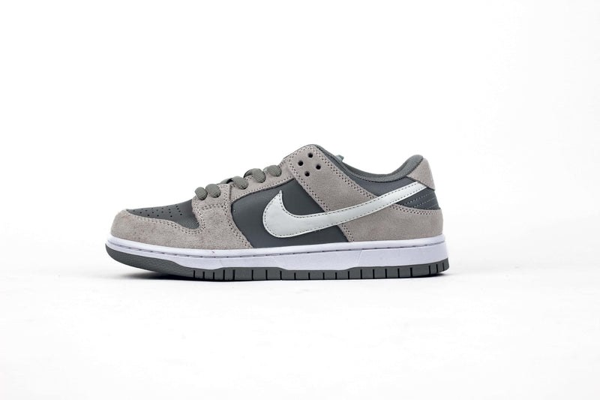
3. Арт. 202100 - Nike Dunk Low Grey Fog Z
Фото | Размер | Пар
 | 39 | 3
 | 41 | 3
 | 42 | 3
 | 43 | 3
 | 44 | 3
 | 45 | 3
Всего по модели, пар |  | 18

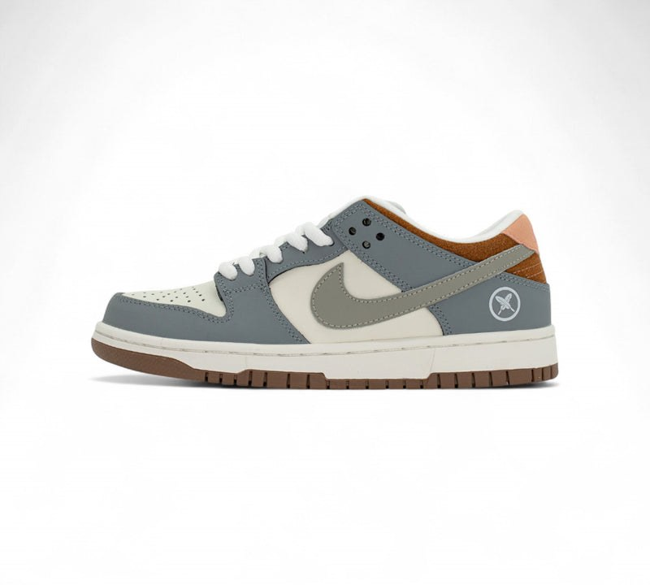
4. Арт. 202267 - Yuto Horigome x Nike SB Dunk Low In
Фото | Размер | Пар
 | 39 | 3
 | 42 | 3
 | 43 | 3
 | 44 | 3
Всего по модели, пар |  | 12

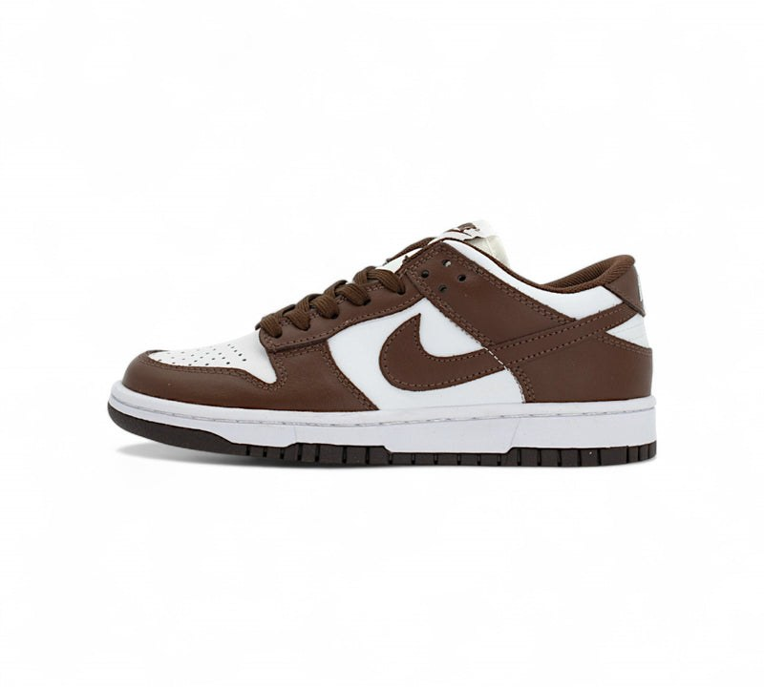
5. Арт. 202313 - Nike Dunk Low Espresso Foam In
Фото | Размер | Пар
 | 38 | 2
 | 39 | 2
 | 40 | 2
 | 42 | 2
 | 43 | 2
 | 44 | 2
Всего по модели, пар |  | 12

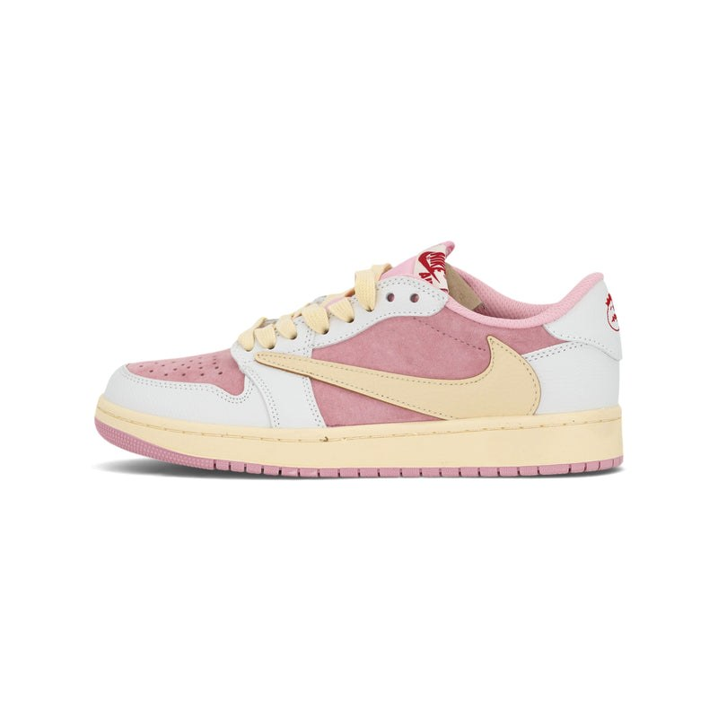
6. Арт. 202317 - Nike Air Jordan 1 Low OG Reverse Pink Mocha In
Фото | Размер | Пар
 | 37 | 4
 | 38 | 4
 | 39 | 4
Всего по модели, пар |  | 12

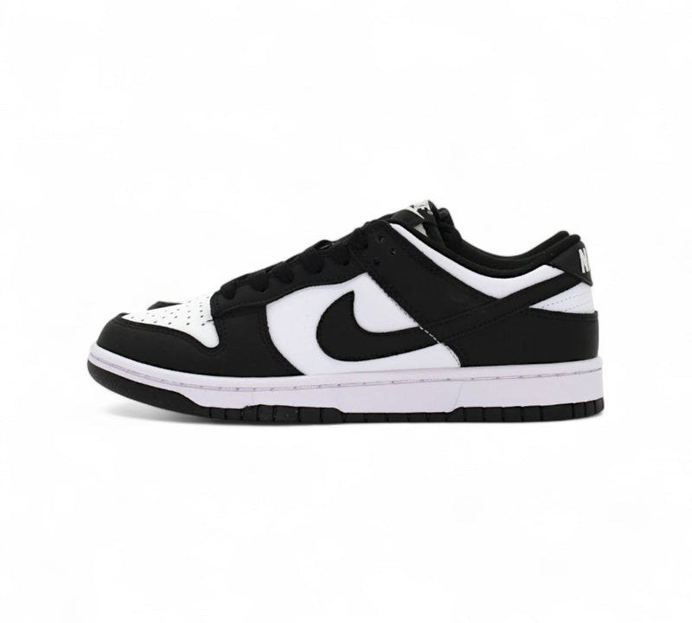
7. Арт. 202359 - Dunk low panda Z
Фото | Размер | Пар
 | 37 | 3
 | 38 | 3
 | 39 | 3
 | 41 | 3
 | 42 | 3
 | 43 | 3
 | 44 | 3
 | 45 | 3
Всего по модели, пар |  | 24

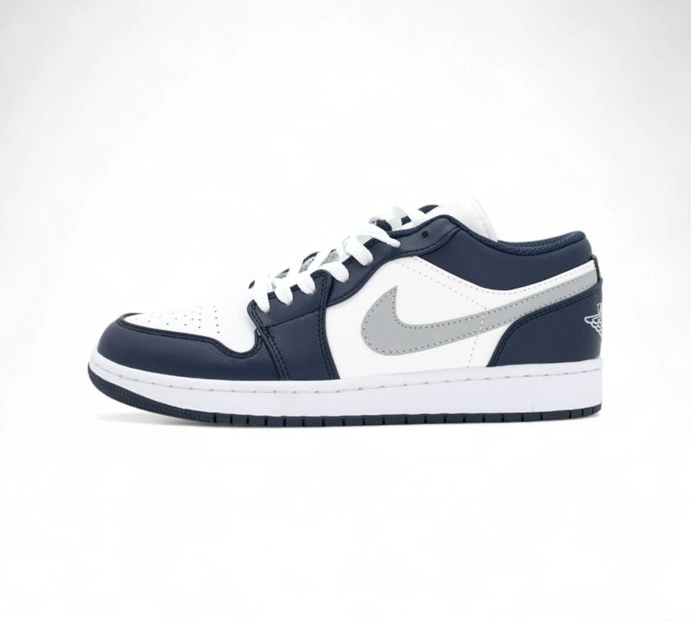
8. Арт. 202534 - Air Jordan 1 Low Classic – Midnight Navy Edition In
Фото | Размер | Пар
 | 37 | 3
 | 43 | 3
 | 44 | 1
 | 45 | 3
 | 46 | 2
Всего по модели, пар |  | 12

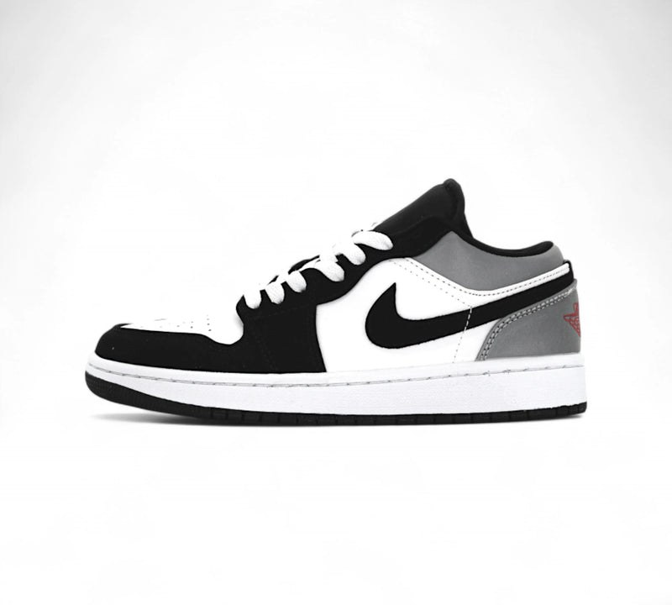
9. Арт. 202543 - Air Jordan 1 Low – Nightfall Red In
Фото | Размер | Пар
 | 38 | 3
 | 39 | 3
 | 40 | 4
 | 41 | 4
 | 42 | 4
Всего по модели, пар |  | 18

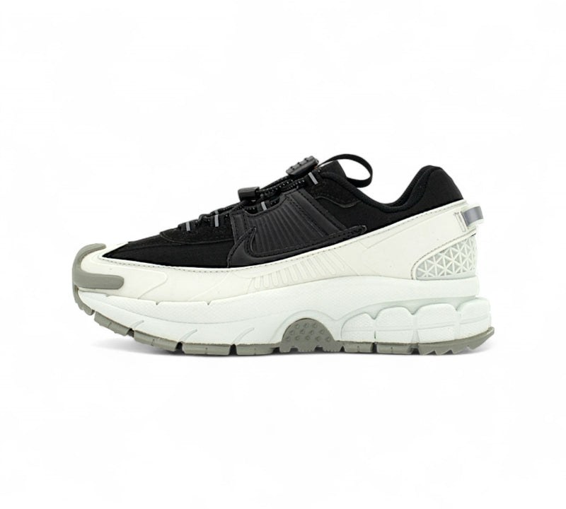
10. Арт. 202546 - Nike Zoom Vomero Roam - “Street Armor” Z
Фото | Размер | Пар
 | 37 | 4
 | 38 | 3
 | 39 | 3
 | 40 | 4
 | 41 | 3
 | 42 | 1
Всего по модели, пар |  | 18

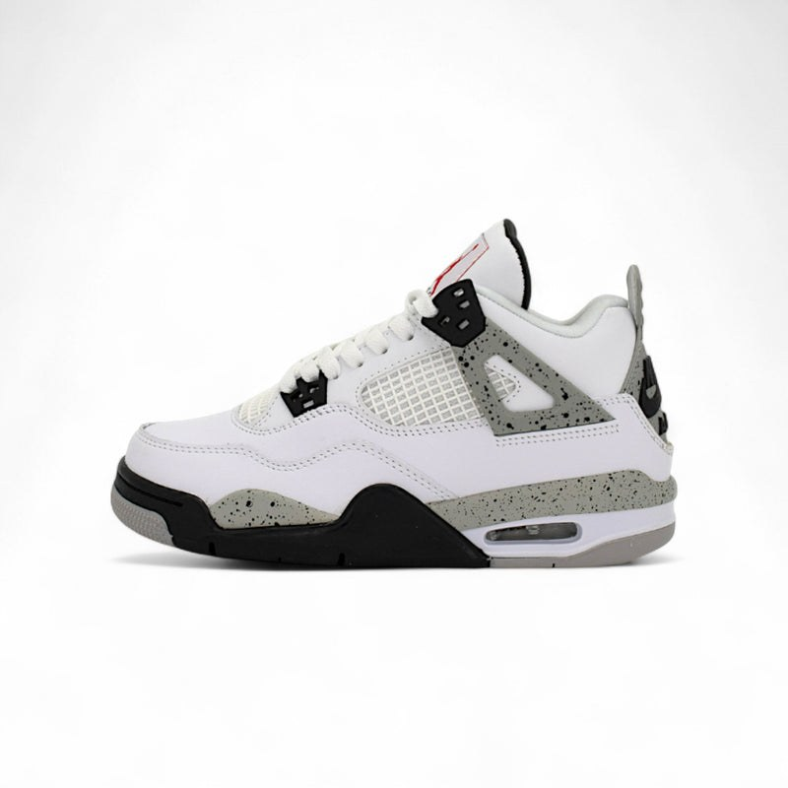
11. Арт. 202575 - Air Jordan 4 Retro "White Oreo / Tech Grey" Z
Фото | Размер | Пар
 | 37 | 3
 | 38 | 3
 | 39 | 3
 | 40 | 3
 | 41 | 3
 | 42 | 3
 | 43 | 3
 | 44 | 3
Всего по модели, пар |  | 24

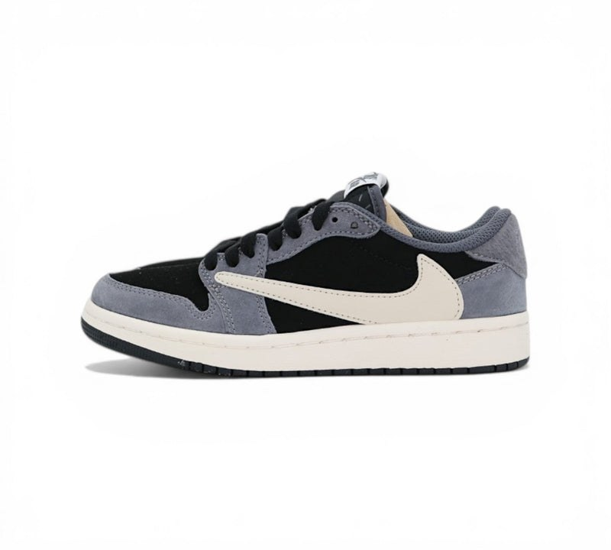
12. Арт. 202647 - Nike Air Jordan 1 Low Travis Scott Mocha In
Фото | Размер | Пар
 | 41 | 5
 | 42 | 5
 | 43 | 4
 | 44 | 4
Всего по модели, пар |  | 18

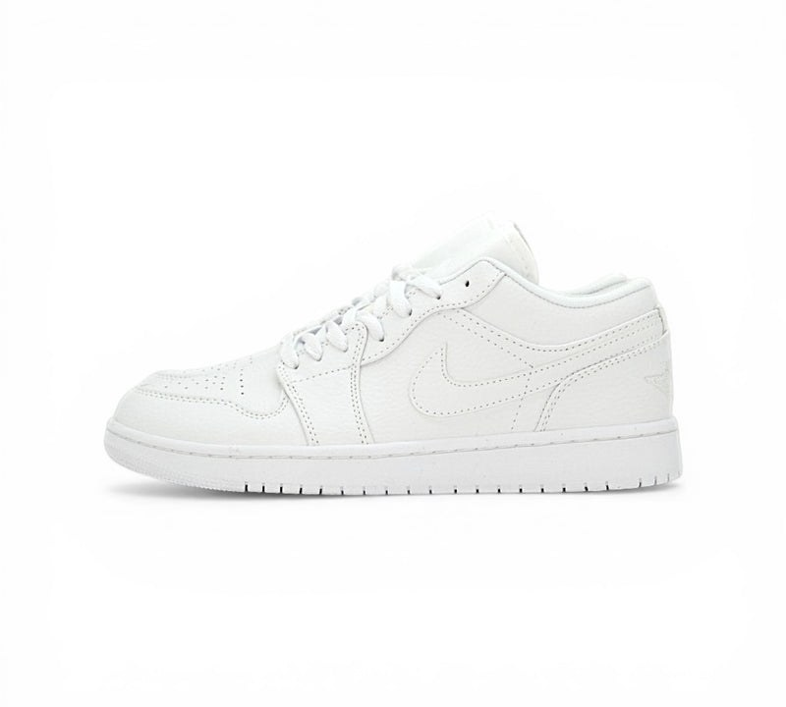
13. Арт. 202665 - Nike Air Jordan Triple White In
Фото | Размер | Пар
 | 37 | 3
 | 38 | 3
 | 40 | 3
 | 42 | 3
Всего по модели, пар |  | 12

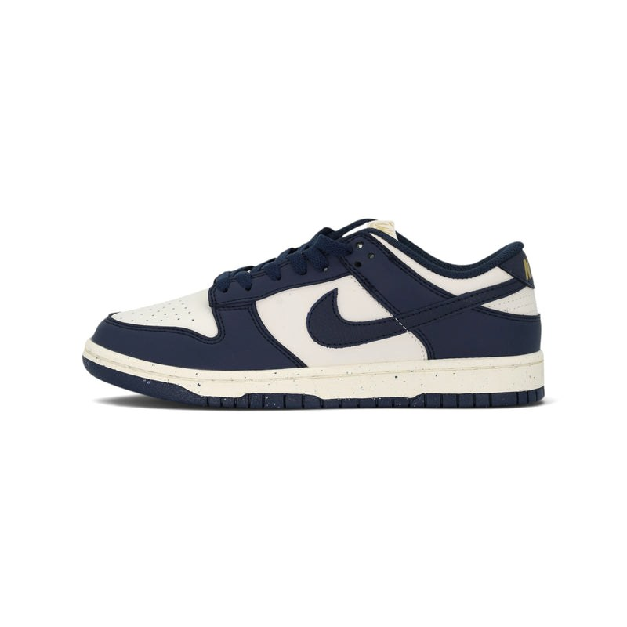
14. Арт. 202788 - Nike Dunk Low Mystic Navy Z
Фото | Размер | Пар
 | 41 | 3
 | 42 | 3
 | 43 | 3
 | 44 | 3
Всего по модели, пар |  | 12

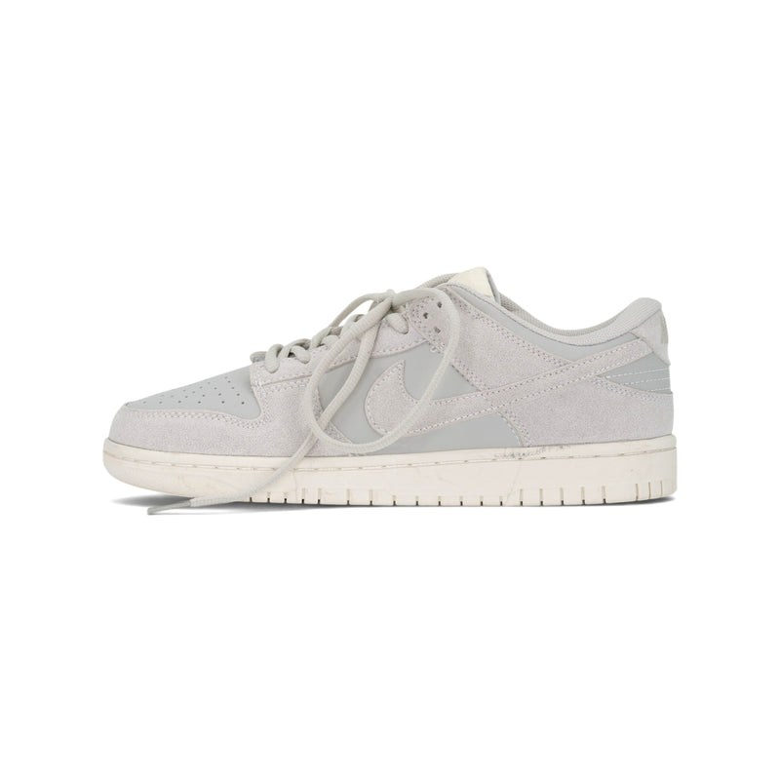
15. Арт. 202789 - Nike Dunk Low Triple White Z
Фото | Размер | Пар
 | 39 | 3
 | 40 | 3
 | 41 | 3
 | 42 | 3
 | 43 | 3
 | 44 | 3
Всего по модели, пар |  | 18

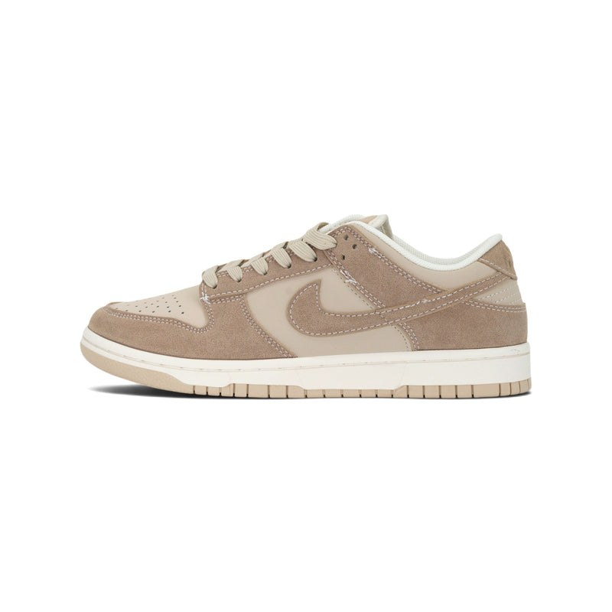
16. Арт. 202790 - Nike Dunk Low Coconut Milk Suede Z
Фото | Размер | Пар
 | 37 | 3
 | 38 | 3
 | 39 | 3
 | 40 | 3
 | 41 | 3
 | 42 | 3
 | 43 | 3
 | 44 | 3
Всего по модели, пар |  | 24

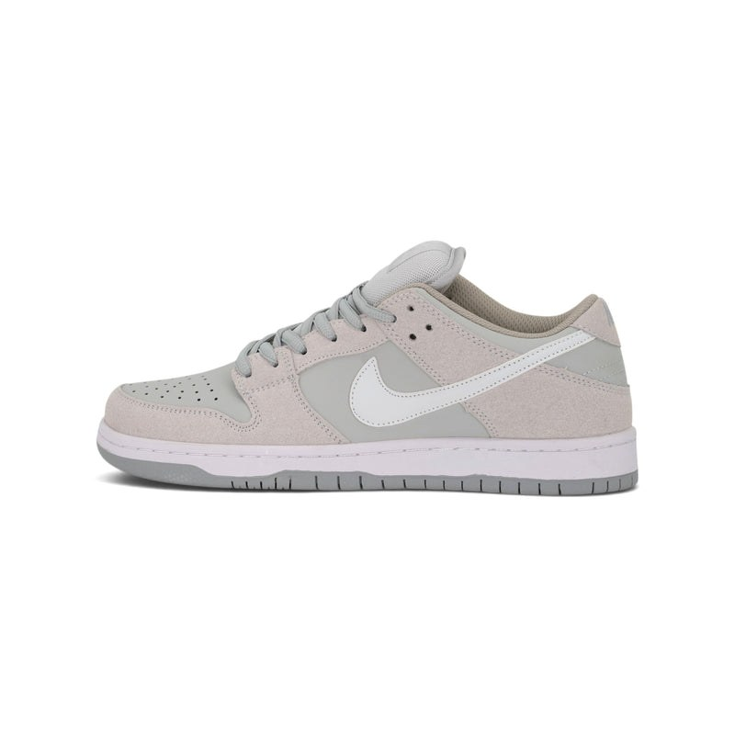
17. Арт. 202791 - Nike Dunk Low Vintage Cream Z
Фото | Размер | Пар
 | 37 | 3
 | 38 | 3
 | 39 | 3
 | 40 | 3
Всего по модели, пар |  | 12

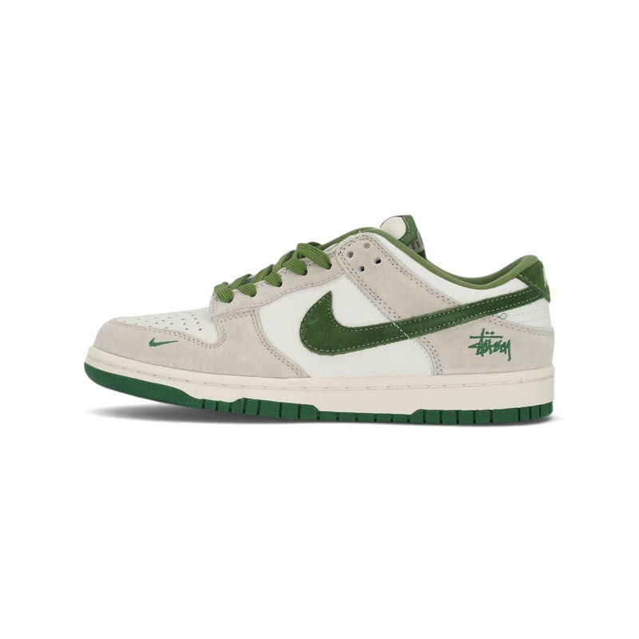
18. Арт. 202818 - Nike Dunk Low x Stussy Pine Green Z
Фото | Размер | Пар
 | 39 | 3
 | 40 | 3
 | 41 | 3
 | 42 | 3
 | 43 | 3
 | 44 | 3
Всего по модели, пар |  | 18

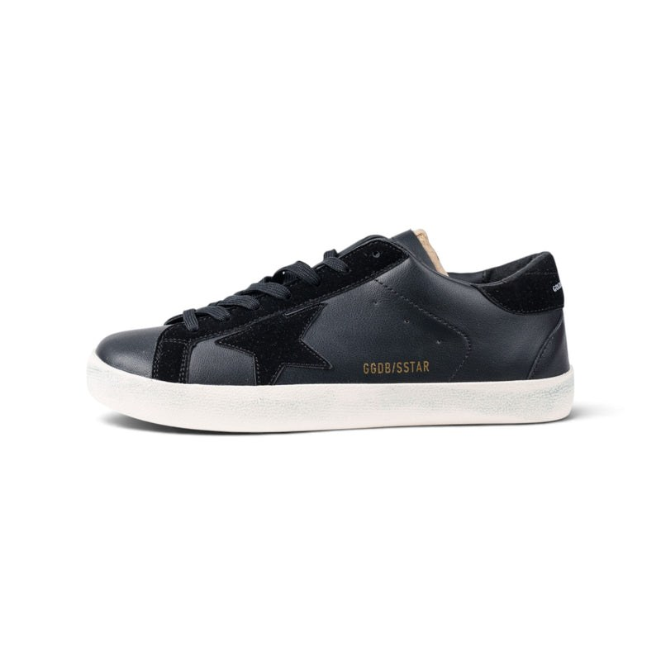
19. Арт. 202921 - Golden Goose Superstar Total Black Z
Фото | Размер | Пар
 | 38 | 4
 | 39 | 4
 | 40 | 6
 | 41 | 6
 | 42 | 6
 | 43 | 4
Всего по модели, пар |  | 30

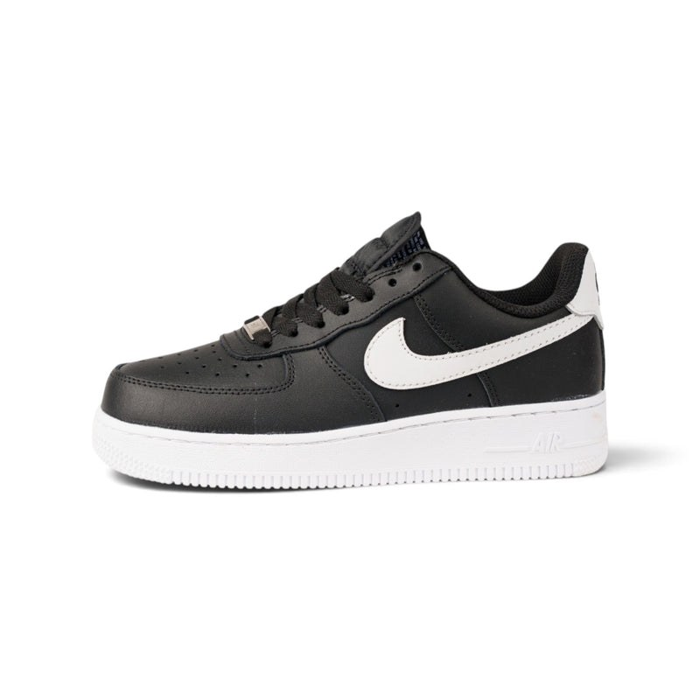
20. Арт. 202931 - Nike Air Force 1 Low Black White Swoosh (2) Z
Фото | Размер | Пар
 | 42 | 2
 | 43 | 2
 | 44 | 2
 | 45 | 3
 | 46 | 3
Всего по модели, пар |  | 12

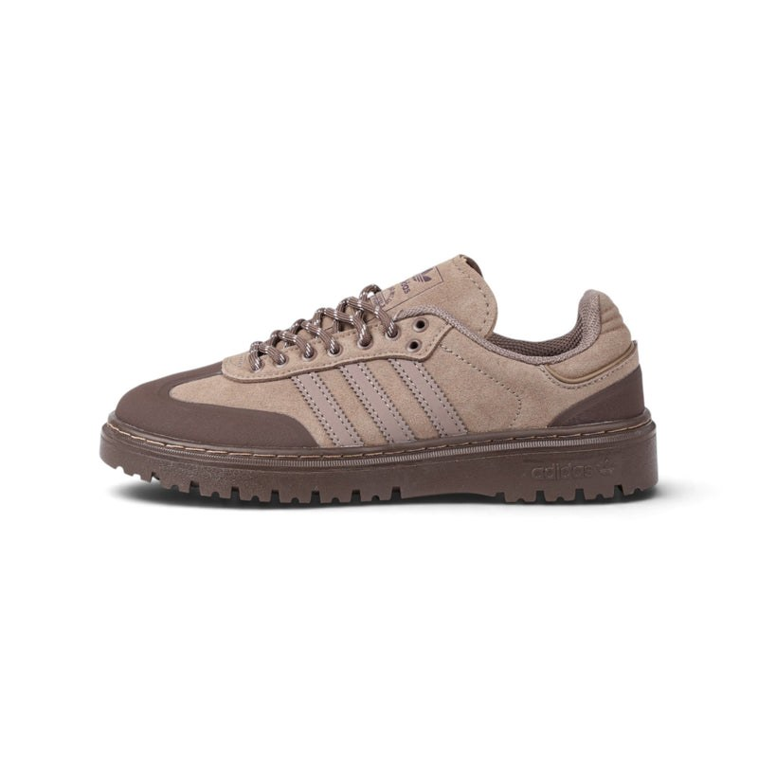
21. Арт. 202932 - Adidas Samba Platform Taupe Suede Z
Фото | Размер | Пар
 | 37 | 1
 | 38 | 3
 | 39 | 4
 | 40 | 6
 | 42 | 5
 | 43 | 2
 | 44 | 3
Всего по модели, пар |  | 24

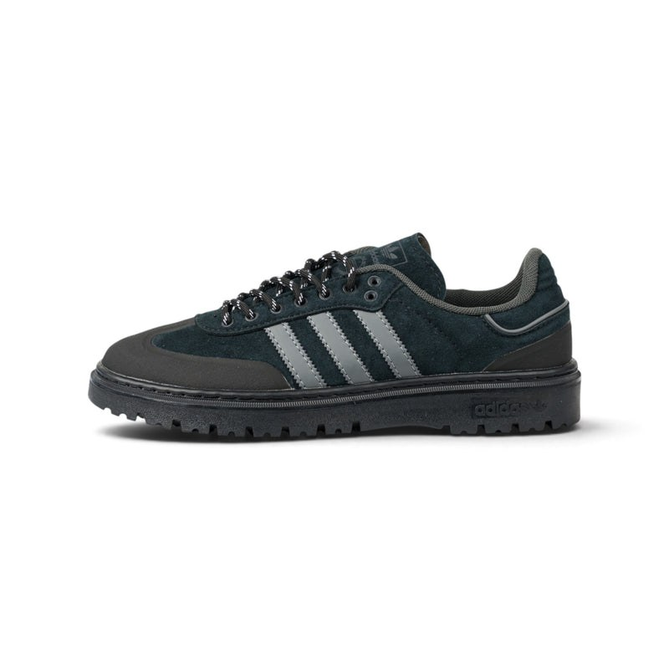
22. Арт. 202933 - Adidas Samba Platform Black Grey Stripes Z
Фото | Размер | Пар
 | 37 | 2
 | 38 | 2
 | 39 | 3
 | 40 | 2
 | 41 | 2
 | 42 | 5
 | 43 | 4
 | 44 | 4
Всего по модели, пар |  | 24

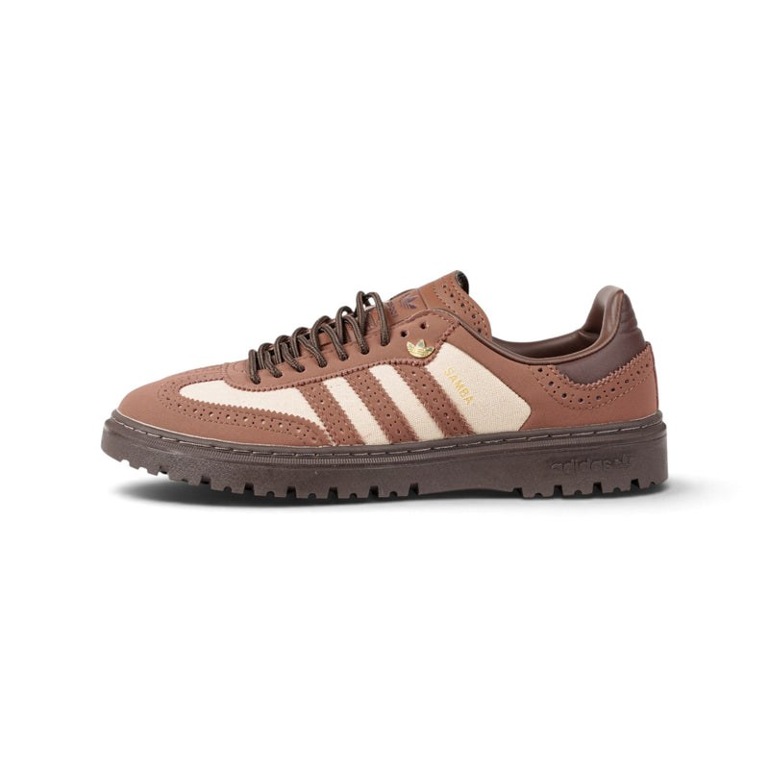
23. Арт. 202934 - Adidas Samba Brogue Brown Canvas Z
Фото | Размер | Пар
 | 38 | 3
 | 39 | 3
 | 40 | 4
 | 41 | 3
 | 42 | 4
 | 43 | 4
 | 44 | 3
Всего по модели, пар |  | 24


24. Арт. 202941 - Nike Dunk Low Stussy Graffiti Burgundy Z
Фото | Размер | Пар
 | 40 | 3
 | 41 | 3
 | 42 | 4
 | 43 | 4
 | 44 | 4
Всего по модели, пар |  | 18

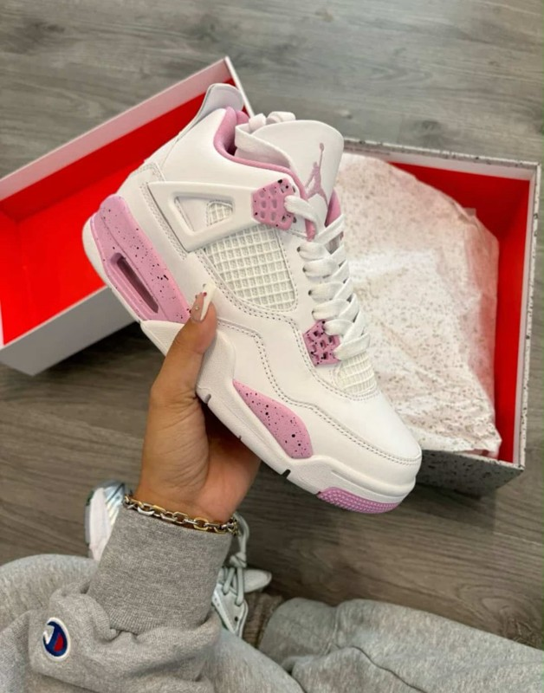
25. Jordan 4, бело-розовые
Фото | Размер | Пар
 | 36 | 3
 | 37 | 3
 | 38 | 6
 | 39 | 4
 | 40 | 2
Всего по модели, пар |  | 18

